Torre
 |  |  | CUADRO DE COTIZACIONES

Cuadro Comparativo de Cotizaciones

Presupuestos (a) | Empresa (Nombre fiscal de la empresa) | Nº de CUIT, Dirección, Teléfono (Datos de la empresa) | Descripción del bien/ servicio (b) Características de los bienes/ servicios | Importe Unitario (moneda nacional) | Importe Total IVA incluido (moneda nacional) | Importe Total (moneda extranjera) | Tipo de cambio | Forma de Pago (Contado o Cheque) | Observaciones (se debe incluir toda aquella característica que no ha sido posible incluir anteriormente) | Imagenes
Nº 1 | MERCADO LIBRE | https://www.mercadolibre.com.co/carcasa-de-pc-corsair-3500x-rs-argb-midtower-con-3-ventilad/up/MCOU3997598700?pdp_filters=item_id%3AMCO1914728383&matt_tool=15401541&ua=Hf4ioLVEOXYVk13Rn4O_eyYOlQWm2Ap82LJfZD7fPgJIz_SY#origin=share&sid=share&wid=MCO1914728383&action=copy | Carcasa De Pc Corsair 3500x Rs Argb Mid-tower Con 3 Ventilad | $ 499,826.00 | $ 594,792.94 | $190.11 | $3,128.65 | CONTADO | Carcasa para PC formato Mid-Tower, con 3 ventiladores RS ARGB, diseñada para equipos de escritorio y configuraciones de alto rendimiento. | 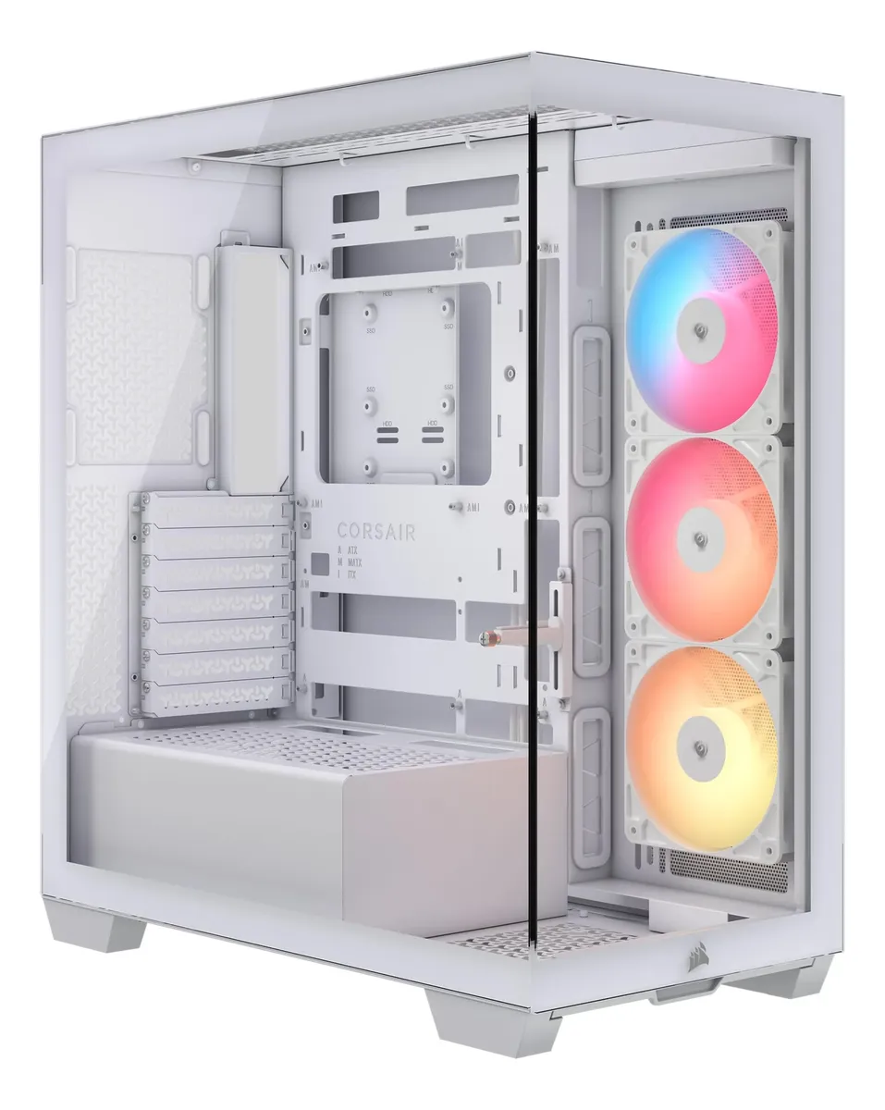
Nº 2 | MERCADO LIBRE | https://www.mercadolibre.com.co/torre-gamer-amd-ryzen-3-3200g-8gb-ram--ssd-240-vega-8-pc/up/MCOU2423705252?pdp_filters=item_id%3AMCO2029231926&matt_tool=15401541#origin=share&sid=share&wid=MCO2029231926&action=copy | Torre Gamer Amd Ryzen 3 3200g +8gb Ram + Ssd 240 Vega 8 Pc | $ 1,051,512.00 | $ 1,251,299.28 | $399.95 | $3,128.65 | CONTADO / TARJETA DE CRÉDITO / 6 CUOTAS SIN INTERÉS | Procesador AMD Ryzen 3 3200G, 8 GB de memoria RAM DDR4, SSD de 240 GB y gráficos integrados Radeon Vega 8. | 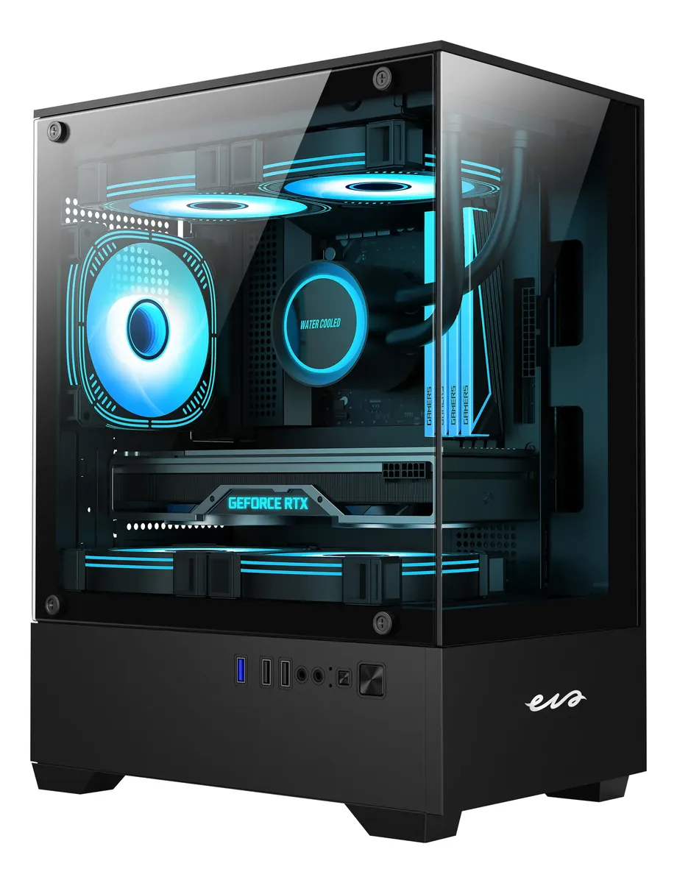
Nº 3 | OLÍMPICA | https://www.olimpica.com/gabinete-de-pc-chasis-atx-con-fuente-de-poder-600w-xtech-xtq-214-1002382069/p?idsku=1100205507#especificaciones | Gabinete de PC Chasis ATX con Fuente de Poder 600W Xtech XTQ-214 | $ 113,361.00 | $134,899.59 | $43.12 | $3,128.65 | CONTADO | Gabinete tipo torre mediana compatible con placas ATX/Micro-ATX. Incluye fuente de poder de 600W, 2 puertos USB 2.0, 1 USB 3.0, entrada para auriculares y micrófono. Admite hasta 3 ventiladores y cuenta con 7 ranuras de expansión. Garantía de 6 meses. | 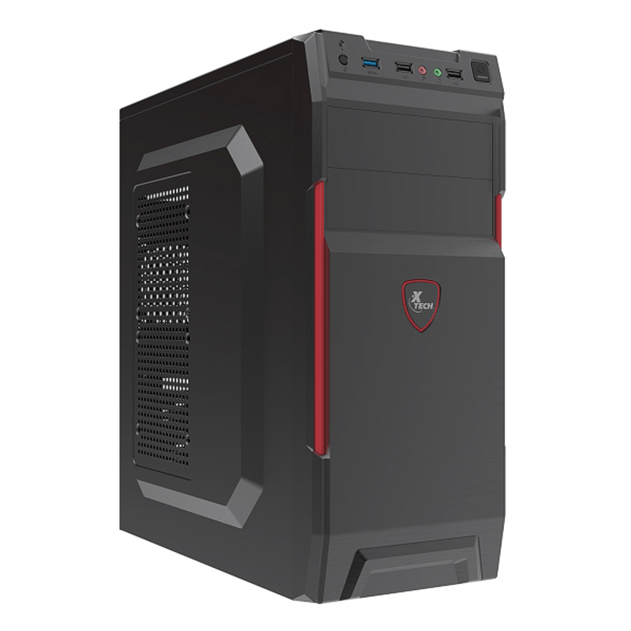
Nº 4 | ÉXITO | https://www.exito.com/computador-pc-de-escritorio-torre-gamer-amd-ryzen-5-5600-hdd-1tb-ram-16gb-led-22-full-hd-pulgadas-101880269-mp/p?idsku=101880269 | Computador Pc De Escritorio Torre Gamer Amd Ryzen 5 5600G Hdd 1Tb Ram 16Gb Led 22 Full Hd Pulgadas | $ 1,602,923.53 | $ 1,907,479.00 | $609.68 | $3,128.65 | CONTADO / TARJETA DE CRÉDITO | Computador de escritorio tipo gamer con procesador AMD Ryzen 5 5600G, 16 GB de memoria RAM, disco duro de 1 TB y monitor LED de 22 pulgadas con resolución Full HD. Adecuado para tareas administrativas, educativas, domésticas y entretenimiento. | 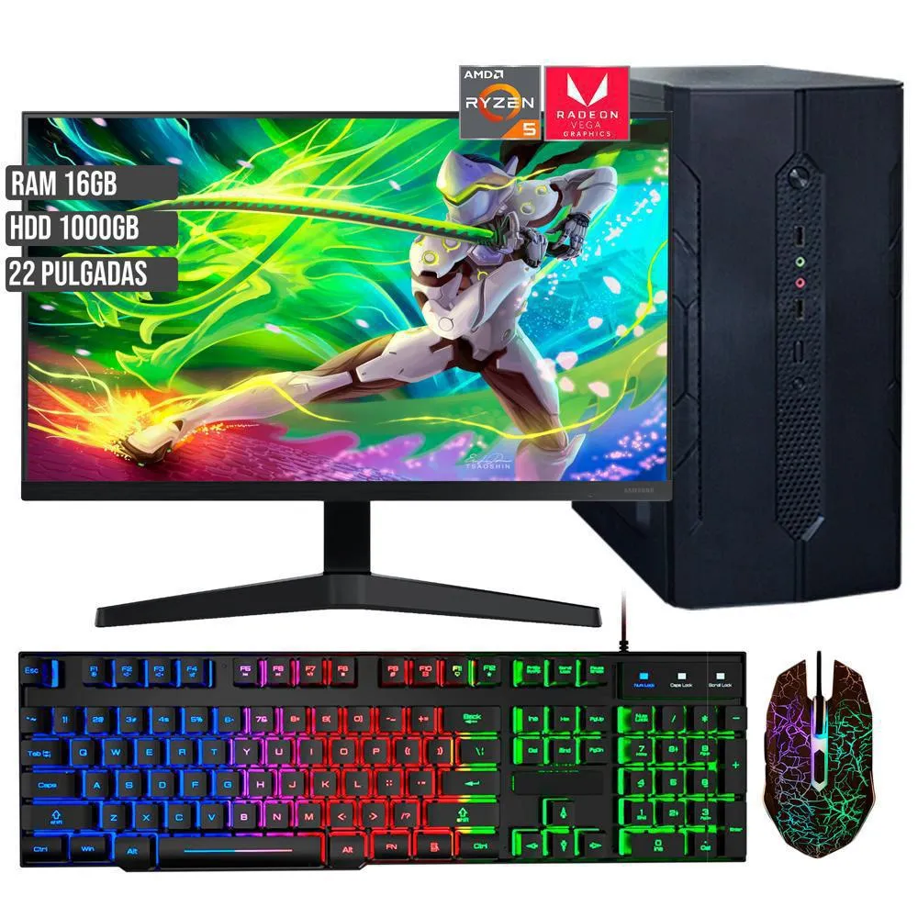

Recomendación
Presupuestos (a) | Nº 3 | OLÍMPICA | Gabinete de PC Chasis ATX con Fuente de Poder 600W Xtech XTQ-214 | En este apartado la sugerencia es la Numero 3 ya que es un gabinete amplio y con fuente integrada disponible para actualizar los componentes segun se necesite, en caso de requerir el equipo totalmente ensamblado la opcion seria la Numero 4 aunque los perifericos no son idoneos para el trabajo cuenta con una relacion calidad - precio notable

DiscoSolido
 |  |  | CUADRO DE COTIZACIONES

Cuadro Comparativo de Cotizaciones

Presupuestos (a) | Empresa (Nombre fiscal de la empresa) | Nº de CUIT, Dirección, Teléfono (Datos de la empresa) | Descripción del bien/ servicio (b) Características de los bienes/ servicios | Importe Unitario (moneda nacional) | Importe Total IVA incluido (moneda nacional) | Importe Total (moneda extranjera) | Tipo de cambio | Forma de Pago (Contado o Cheque) | Observaciones (se debe incluir toda aquella característica que no ha sido posible incluir anteriormente) | Imagenes
Nº 1 | MERCADO LIBRE | https://www.mercadolibre.com.co/disco-solido-ssd-512gb-nvme-m2-gen4-x4-samsung-pciex-2280-negro/p/MCO75243475?pdp_filters=item_id%3AMCO4153906250&matt_tool=15401541&ua=KVL7uncKQtojIITc807K8AH0Kn8-TOSKEYeGY3epzRQOq_Cm#origin=share&sid=share&wid=MCO4153906250&action=copy | Disco Solido Ssd 512gb Nvme M.2 Gen4 X4 Samsung Pciex 2280 Negro | $ 252,010.00 | $ 299,891.90 | $95.85 | $3,128.65 | CONTADO / TARJETA DE CRÉDITO / CUOTAS | Unidad de almacenamiento SSD Samsung de 512 GB, interfaz NVMe, formato M.2 2280 y conexión PCIe Gen 4 x4. Diseñada para ofrecer mayores velocidades de lectura y escritura que un disco duro convencional. | 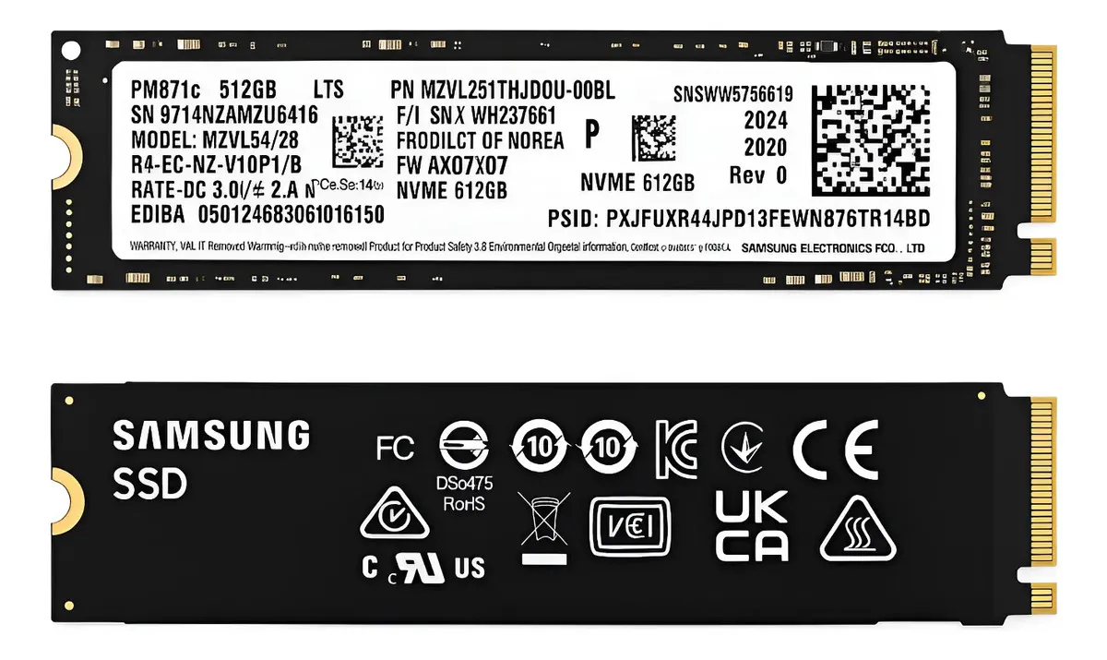
Nº 2 | FALABELLA | https://www.falabella.com.co/falabella-co/product/153721942/disco-solido-adata-256gb-sata/153721943 | Disco Solido Adata 256gb Sata | $ 193,276.00 | $ 229,998.44 | $73.51 | $3,128.65 | CONTADO / TARJETA DE CRÉDITO / CUOTAS | Disco sólido SSD ADATA modelo SU650, capacidad de 256 GB, interfaz SATA, producto nuevo y orientado a productividad. | 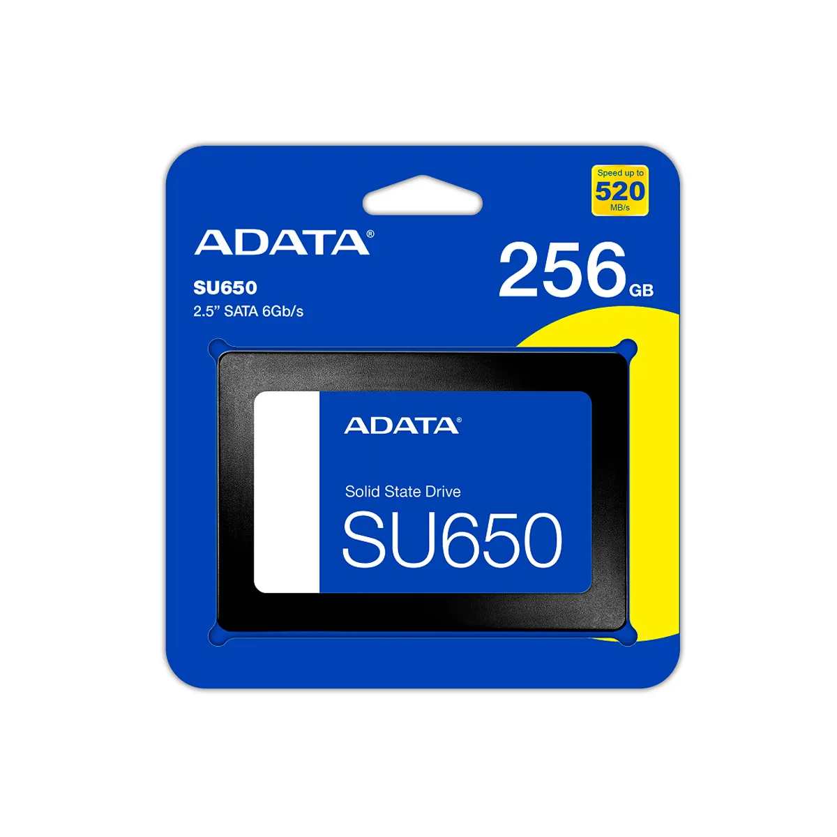
Nº 3 | ÉXITO | https://www.exito.com/disco-solido-ssd-crucial-240gb-ct240-bx500-103031990-mp/p?idsku=103031990 | Disco Sólido Ssd Crucial 240Gb Ct240 Bx500 | $ 235,210.08 | $279,900.00 | $89.46 | $3,128.65 | CONTADO / TARJETA DE CRÉDITO / CUOTAS | SSD Crucial BX500 de 240 GB, SATA III, formato 2,5 pulgadas, velocidad de lectura de hasta 540 MB/s y escritura de hasta 500 MB/s. Compatible con Windows, Linux y Mac OS. | 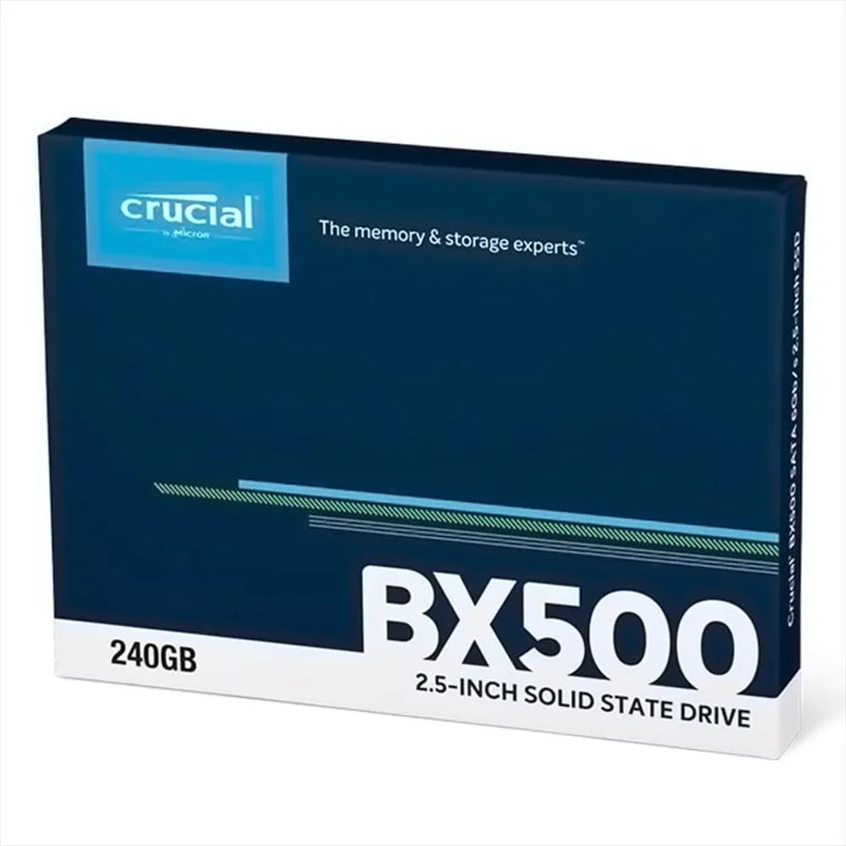
Nº 4 | MERCADO LIBRE | https://www.mercadolibre.com.co/unidad-solida-m2-adata-legend-860-1tb-60005000mbs-color-negro/p/MCO45759318?pdp_filters=item_id%3AMCO1555268603&matt_tool=15401541&ua=y5lZaw7qxafHa_SCNmgknpbBxD1D9ItW4GaG-Mr_aJwQDZKo#origin=share&sid=share&wid=MCO1555268603&action=copy | Unidad Sólida M.2 Adata Legend 860 1tb 6.000/5.000mb/s Color Negro | $ 570,510.00 | $ 678,906.90 | $217.00 | $3,128.65 | CONTADO / TARJETA DE CRÉDITO | Unidad de almacenamiento SSD de 1 TB, formato M.2 2280, interfaz PCIe Gen4 x4. Lectura de hasta 6.000 MB/s y escritura de hasta 5.000 MB/s según la publicación. Incluye disipador de aluminio. | 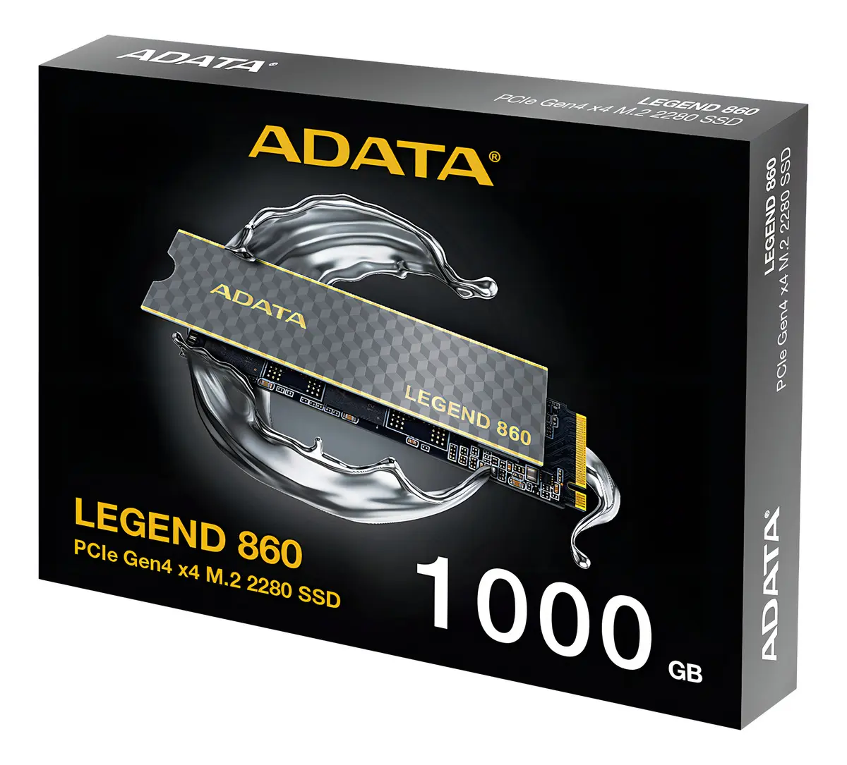

Recomendación
Presupuestos (a) | Nº 1-2 | FALABELLA - MERCADO LIBRE | Disco Solido Ssd 512gb Nvme M.2 Gen4 X4 Samsung Pciex 2280 Negro - Disco Sólido Ssd Crucial 240Gb Ct240 Bx500 | El disco mas ideal para las necesidades actuales seria el Numero 1 o 2 dependiendo la disponibilidad de la placa madre y el presupuesto aprobado son las mejores opciones ya que no se maneja un gran volumen de datos por el momento pero en caso de necesitarlo estara disponible

Disco duro interno
 |  |  | CUADRO DE COTIZACIONES

Cuadro Comparativo de Cotizaciones

Presupuestos (a) | Empresa (Nombre fiscal de la empresa) | Nº de CUIT, Dirección, Teléfono (Datos de la empresa) | Descripción del bien/ servicio (b) Características de los bienes/ servicios | Importe Unitario (moneda nacional) | Importe Total IVA incluido (moneda nacional) | Importe Total (moneda extranjera) | Tipo de cambio | Forma de Pago (Contado o Cheque) | Observaciones (se debe incluir toda aquella característica que no ha sido posible incluir anteriormente) | Imagenes
Nº 1 | MERCADO LIBRE | https://www.mercadolibre.com.co/disco-duro-interno-western-digital-wd-purple-wd10purz-1tb-purpura/p/MCO7942172?pdp_filters=item_id%3AMCO2599017460&matt_tool=15401541&ua=Oh7i3BQHD4Jz5UmTbBaWnMjsbOXcuS-iSwvA1YzOSkVZO9iZ#origin=share&sid=share&wid=MCO2599017460&action=copy | Disco duro interno Western Digital WD Purple WD10PURZ 1TB púrpura | $ 249,420.00 | $ 296,809.80 | $94.87 | $3,128.65 | CONTADO / TARJETA DE CRÉDITO | Unidad de almacenamiento HDD de alta durabilidad para uso continuo. No es SSD. Ideal para grabación de video o almacenamiento masivo. | 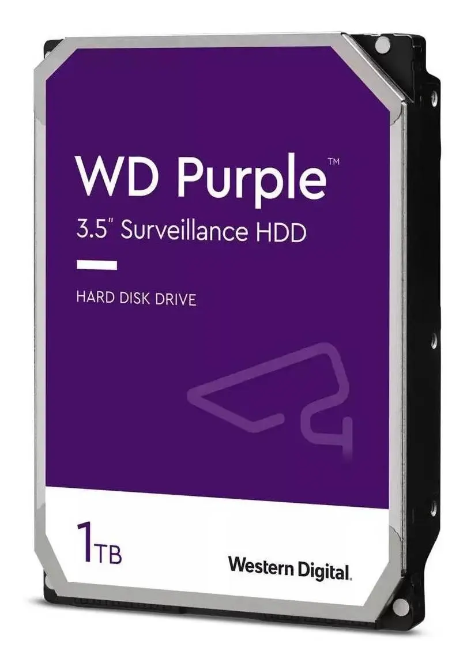
Nº 2 | MERCADO LIBRE | https://www.mercadolibre.com.co/disco-duro-1tb-sata-azul-blue-western-digital/p/MCO26044618?pdp_filters=item_id%3AMCO3209546716&matt_tool=15401541&ua=h6FOE_qtyPqCVNYCLL32-Qu8uOp42oa0rAsFlb2F6uXgEjDu#origin=share&sid=share&wid=MCO3209546716&action=copy | Disco Duro 1tb Sata Azul Blue Western Digital | $ 193,280.00 | $ 230,003.20 | $73.52 | $3,128.65 | CONTADO / TARJETA DE CRÉDITO | Unidad de almacenamiento HDD de buena durabilidad para uso cotidiano. No es SSD, por lo que su velocidad es menor, pero ofrece mayor capacidad a menor costo. Ideal para ampliar almacenamiento en PC de escritorio o portátiles. Se recomienda verificar el factor de forma compatible con tu equipo (2.5" o 3.5"). | 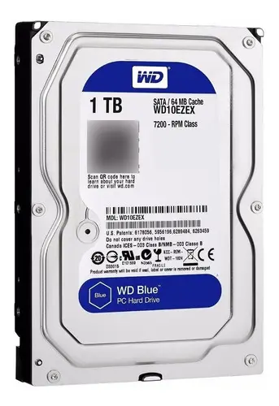
Nº 3 | EXITO | https://www.exito.com/disco-duro-interno-para-pc-de-1-tb-seagate-barracuda-100401720-mp/p?idsku=100401720 | Disco Duro Interno Para Pc De 1 Tb Seagate Barracuda | $ 184,870.00 | $219,995.30 | $70.32 | $3,128.65 | CONTADO | Disco duro interno mecánico Seagate Barracuda de 1 TB, interfaz SATA III, formato 3.5", velocidad de giro de 7200 RPM, con caché de hasta 64 MB para mejorar la transferencia de datos. Diseñado para almacenamiento masivo de programas, documentos, multimedia y respaldo de información. | 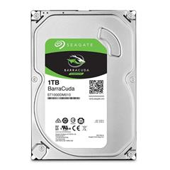

Recomendación
Presupuestos (a) | Nº 2 | MERCADO LIBRE | Disco Duro 1tb Sata Azul Blue Western Digital | La mejor opcion de la seleccion, confiable, gran capacidad y buen precio

ram
 |  |  | CUADRO DE COTIZACIONES

Cuadro Comparativo de Cotizaciones

Presupuestos (a) | Empresa (Nombre fiscal de la empresa) | Nº de CUIT, Dirección, Teléfono (Datos de la empresa) | Descripción del bien/ servicio (b) Características de los bienes/ servicios | Importe Unitario (moneda nacional) | Importe Total IVA incluido (moneda nacional) | Importe Total (moneda extranjera) | Tipo de cambio | Ventaja | Desventaja | Forma de Pago (Contado o Cheque) | Observaciones (se debe incluir toda aquella característica que no ha sido posible incluir anteriormente) | Garantia | Imagen
Nº 1 | Speed logic | https://speedlogic.com.co/tienda/memorias-ram/memoria-ram-para-pc-ddr4-8g-3200-corsair-vengeance-rgb-pro/ | Memoria Ram Para Pc Ddr4 8g 3200 Corsair Vengeance Rgb Pro | $ 293,277.00 | $ 349,000.00 | $112.62 | 3098.79 | Su iluminación RGB dinámica multizona permite personalizar la estética del equipo. El perfil XMP 2.0 facilita el overclocking automático para aprovechar al máximo su velocidad de 3200MHz. Su amplia compatibilidad con múltiples plataformas Intel y AMD facilita la integración en distintos equipos. | Al ser un único módulo de 8GB, no aprovecha el modo dual-channel, lo que puede limitar el rendimiento frente a una configuración de dos módulos. | CONTADO | Memoria RAM Corsair Vengeance RGB Pro DDR4 8GB 3200MHz, iluminación LED RGB dinámica multizona, disipador de aluminio anodizado, formato DIMM, perfil de rendimiento XMP 2.0. Compatible con plataformas Intel (Series 100-400, X299) y AMD (Series 300-400, X570). | No especifica | 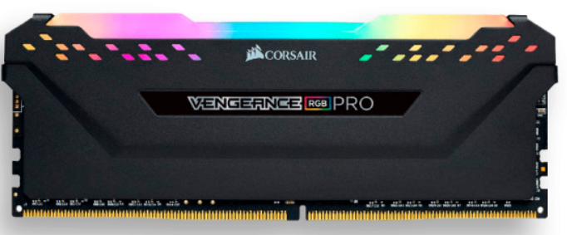
Nº2 | Compulago | https://compulago.com/producto/memoria-portatil-ddr4-80gb-2666-mhz-adata-61370439268/ | Memoria RAM Premier color verde 16GB 1 Adata AD4S320016G22-SGN | $ 350,000.00 | $ 350,000.00 | $112.95 | 3098.79 | Al ser tipo portátil (SODIMM), es compatible específicamente con laptops, facilitando una instalación sencilla para ampliar la memoria del equipo. | La información disponible del producto es limitada, sin especificar marca, voltaje, ni garantía, por lo que se recomienda confirmar estos datos con el proveedor antes de la compra. | CONTADO | Memoria RAM para portátil, tecnología DDR4, capacidad de 8GB a 2666MHz. | 1 año | 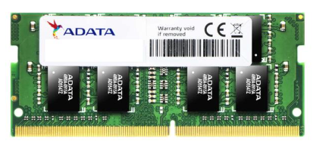
Nº 3 | Tecnostock | https://tecnostock.com.co/products/memoria-ram-para-laptop-ddr5-pc5-44800-16gb-5600mhz-cl46-1-1v-para-laptop-crucial-ct16g56c46s5-copia?_pos=15&_sid=4af0ba8c6&_ss=r | Memoria Ddr4 Sodimm 8gb 3200 Mushking Redline Mra4s320nnnf8g | $ 299,000.00 | $ 299,000.00 | $96.49 | 3098.79 | Su formato SODIMM la hace compatible específicamente con laptops y notebooks. Su alta tasa de transferencia (21.3 GB/s) favorece un rendimiento ágil en tareas cotidianas y multitarea. | Al ser un único módulo de 8GB, no aprovecha el modo dual-channel, lo que puede limitar el rendimiento frente a una configuración de dos módulos. | CONTADO | Memoria RAM Mushkin SODIMM DDR4 8GB a 3.2GHz, voltaje 1.2V, latencia CAS 16, tasa de transferencia 21.3 GB/s. | 1 año

Recomendación
Presupuestos (a) | Nº 1 | Speed logic | Memoria Ram Para Pc Ddr4 8g 3200 Corsair Vengeance Rgb Pro | Recomiendo la Memoria RAM Corsair Vengeance RGB Pro, ya que ofrece un excelente rendimiento gracias a su velocidad de 3200MHz, permitiendo que el computador trabaje de forma más ágil y fluida en tareas cotidianas y multitarea. Es compatible con la mayoría de equipos actuales, tanto Intel como AMD, lo que garantiza una instalación sin complicaciones. Además, su iluminación RGB le da un toque estético moderno para quienes buscan personalizar su equipo. Es una excelente opción para mejorar el rendimiento del PC de forma sencilla y confiable.

Teclado
 |  |  | CUADRO DE COTIZACIONES

Teclado

Presupuestos (a) | Empresa (Nombre fiscal de la empresa) | Nº de CUIT, Dirección, Teléfono (Datos de la empresa) | Descripción del bien/ servicio (b) Características de los bienes/ servicios | Importe Unitario (moneda nacional) | Importe Total IVA incluido (moneda nacional) | Importe Total (moneda extranjera) | Tipo de cambio | Ventaja | Desventaja | Forma de Pago (Contado o Cheque) | Observaciones (se debe incluir toda aquella característica que no ha sido posible incluir anteriormente) | Garantia | Imagen
Nº 1 | Alkosto | https://www.alkosto.com/teclado-trust-inalambrico-lyra-multidispositivo-negro/p/8713439250596 | Teclado TRUST Inalámbrico Lyra Multidispositivo Negro | $ 152,900.00 | $ 152,900.00 | $49.34 | 3,098.79 | Al ser antiderrame, protege frente a derrames accidentales de líquidos. Su función plug and play permite usarlo de inmediato, sin instalar controladores. Además, es compatible con Android, Mac OS y Windows, facilitando su uso en distintos equipos. | Su distancia máxima de operación es de 10 cm, lo que significa que los dispositivos conectados deben permanecer muy cerca del teclado para mantener una conexión estable, limitando su uso a distancia. | CONTADO | Batería de litio recargable para varias horas de uso. Conecta hasta 3 dispositivos y alterna entre ellos (receptor + Bluetooth). Altura ajustable en 3 niveles, base antideslizante, diseño ligero y compacto para movilidad. | 12 meses | 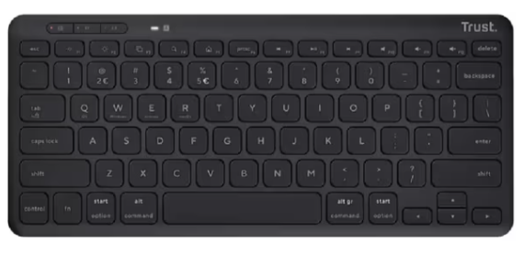
Nº2 | A.P. Computadores | https://www.apcomputadores.com/producto/teclado-trust-keyra-ergonomico/ | Teclado Trust Keyra inalámbrico multidispositivo ergonómico | $ 175,900.00 | $ 175,900.00 | $56.76 | 3,098.79 | Su diseño ergonómico dividido favorece una postura natural de las manos, reduciendo la tensión en jornadas largas. Permite conectar y alternar entre varios dispositivos, y su conexión inalámbrica ofrece mayor libertad sin cables. Incluye teclas de perfil bajo para escritura silenciosa y descansamuñecas integrado para mayor confort. | Al ser un teclado dividido, requiere un período de adaptación para quienes están acostumbrados a un teclado tradicional. | CONTADO | Diseño ergonómico curvo y dividido para postura natural de las manos y menor tensión. Conectividad multidispositivo, permite alternar entre varios equipos. Teclas de perfil bajo para escritura silenciosa, descansamuñecas integrado. | 1 año (por defectos de fabricación, según política de AP Computadores) | 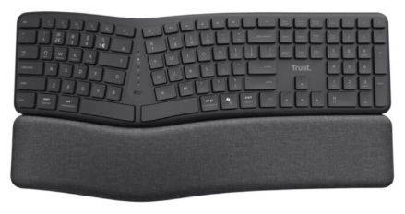
Nº 3 | Tiendas i Shop | https://co.tiendasishop.com/products/teclado-retroiluminado-satechi-slim-x1-bluetooth-espanol-gris-espacial?_pos=1&_sid=8527ab71e&_ss=r | Teclado Retroiluminado Satechi Slim X1 Bluetooth (Español) - Gris Espacial | $ 299,000.00 | $ 299,000.00 | $96.49 | 3,098.79 | Es compacto, liviano y fácil de transportar, ideal para trabajar en cualquier lugar. Cuenta con retroiluminación ajustable en diez niveles de brillo, permitiendo mejorar la visibilidad según el entorno. Su conectividad Bluetooth multidispositivo permite conectar hasta cuatro equipos simultáneamente y alternar entre ellos con solo presionar un botón. | Al estar diseñado específicamente para usuarios de Apple (macOS), sus teclas de función pueden no ser totalmente compatibles con sistemas Windows. | CONTADO | Teclado retroiluminado con 10 niveles de brillo ajustables, diseño compacto pensado para usuarios de Apple (teclas de función macOS). Bluetooth multidispositivo, conecta hasta 4 equipos y alterna entre ellos. Carga vía USB-C. | 1 año | 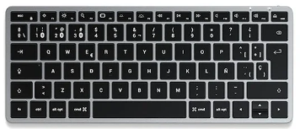

Recomendación
Presupuestos (a) | Nº 1 | Alkosto | Teclado TRUST Inalámbrico Lyra Multidispositivo Negro | Recomiendo el Teclado Trust Keyra ya que su diseño curvo y dividido favorece una postura natural de las manos y reduce la fatiga en jornadas largas de trabajo. Permite conectividad multidispositivo (Bluetooth y USB 2.4 GHz) para alternar entre varios equipos sin reconfiguraciones, y cuenta con descansamuñecas integrado y teclas silenciosas. Incluye garantía por defectos de fabricación durante el primer año y envío gratis, una buena inversión en comodidad para quienes trabajan largas horas frente al computador.

Mouse
 |  |  | CUADRO DE COTIZACIONES

Cuadro Comparativo de Cotizaciones

Presupuestos (a) | Empresa (Nombre fiscal de la empresa) | Nº de CUIT, Dirección, Teléfono (Datos de la empresa) | Descripción del bien/ servicio (b) Características de los bienes/ servicios | Importe Unitario (moneda nacional) | Importe Total IVA incluido (moneda nacional) | Importe Total (moneda extranjera) | Tipo de cambio | Ventaja | Desventaja | Forma de Pago (Contado o Cheque) | Observaciones (se debe incluir toda aquella característica que no ha sido posible incluir anteriormente) | Garantia | Imagen
Nº 1 | Éxito | https://www.exito.com/mouse-hp-200-silver-wireless-898940/p | Mouse Inalámbrico 200 Gris HP 2HU84AA#AB | $ 59,900.00 | $ 59,900.00 | $19.33 | 3098.79 | No requiere instalación de software, queda listo para usar de inmediato. Su diseño contorneado permite uso con ambas manos, y es liviano y fácil de transportar a cualquier lugar. | Requiere conexión mediante receptor USB inalámbrico (no Bluetooth), por lo que ocupa un puerto USB del equipo de forma permanente. | CONTADO | Conexión inalámbrica de 2,4 GHz con alcance de hasta 10 metros. Diseño ergonómico que se ajusta a la forma de la mano, superficie con contorno antideslizante para mejor agarre. Compatible con cualquier superficie de uso, ideal para movilidad. | Sin garantía incluida (opción de garantía extendida de 12 meses por $106.900 adicionales, no incluida en el precio base) | 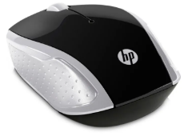
Nº2 | Homecenter | https://www.homecenter.com.co/homecenter-co/product/880332/mouse-inalambrico/880332/ | Mouse Inalámbrico Havit Negro (código 880332) | $ 39,900.00 | $ 39,900.00 | $ 12.88 | 3,098.79 | Al tener 6 botones, ofrece más funciones de navegación que un mouse estándar. | No se especifica sensor óptico, DPI ni tipo de conexión, por lo que se recomienda confirmar estos detalles antes de la compra. | CONTADO | Tiene 6 botones (más funciones que un mouse estándar de 3 botones, útil para navegación y atajos). País de origen China, garantía de 1 año. Producto sin mayor especificación de DPI ni tipo de sensor. | 1 año | 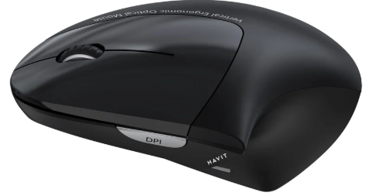
Nº 3 | Tauret Computadores | https://tauretcomputadores.com/product/mouse-ergonomico-trust-bayo-ii-alambrico-usb-a-optico-2-400-dpi-121g-5-botones-silencioso-negro | Mouse Ergonómico Trust Bayo II · Alámbrico USB-A | $ 110,000.00 | $ 110,000.00 | $ 35.50 | 3,098.79 | Su diseño ergonómico favorece una postura más natural de la mano, reduciendo la fatiga en jornadas largas de trabajo. Permite ajustar fácilmente la velocidad del cursor según la necesidad del usuario. Es compatible con PC y portátiles en Windows, macOS y ChromeOS, y su peso liviano facilita un uso cómodo y prolongado. | Al ser de conexión alámbrica, con cable fijo de 150 cm, ofrece menos movilidad que un mouse inalámbrico. | CONTADO | Mouse ergonómico (57° de inclinación) con sensor ajustable de 800 a 2.400 DPI, 5 botones, clic silencioso y USB-A. Incluye 55% de plástico reciclado. Garantía de 12 meses, envío gratis, stock disponible (5 unidades). | 12 meses | 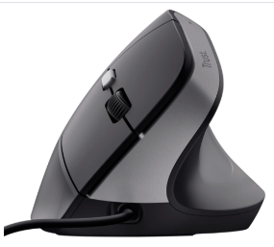

Recomendación
Presupuestos (a) | Nº 1 | Éxito | Mouse Inalámbrico 200 Gris HP 2HU84AA#AB | Te recomiendo el Mouse Inalámbrico HP 200 si buscas algo simple y práctico para el día a día, sin cables que estorben. Se conecta por Bluetooth 2.4 GHz con hasta 10 metros de alcance, y no necesita instalar ningún software, así que lo conectas y ya. Su diseño contorneado se ajusta bien a la mano y sirve tanto para diestros como para zurdos, además funciona en cualquier superficie. Es liviano y fácil de llevar si te mueves entre casa, oficina o viajes. Trae garantía de 1 año y envío gratis.

Portatil
 |  | CUADRO DE COTIZACIONES

Cuadro Comparativo de Cotizaciones

Presupuestos (a) | Empresa (Nombre fiscal de la empresa) | Nº de CUIT, Dirección, Teléfono (Datos de la empresa) | Descripción del bien/ servicio (b) Características de los bienes/ servicios | Importe Unitario (moneda nacional) | Importe Total IVA incluido (moneda nacional) | Importe Total (moneda extranjera) | Tipo de cambio | Ventaja | Desventaja | Forma de Pago (Contado o Cheque) | Observaciones (se debe incluir toda aquella característica que no ha sido posible incluir anteriormente) | Garantia | Imagen
Nº 1 | Lenovo | https://www.lenovo.com/co/es/p/portatiles/thinkbook/thinkbook-serie/lenovo-thinkbook-14-gen-9-14-inch-amd/21v00049lm | ThinkBook 14 Gen 9 (14" AMD) | $ 4,169,902.00 | $ 4,169,902.00 | $ 1,345.65 | 3098.79 | Su procesador AMD Ryzen con NPU integrada agiliza tareas de IA como videoconferencias y análisis de datos. Cuenta con funciones de seguridad avanzadas (cifrado dTPM, lector de huellas y obturador de cámara) y carga rápida de batería. Su pantalla antirreflejo con baja luz azul reduce la fatiga visual en jornadas largas. | Su almacenamiento SSD (512 GB) puede resultar limitado para usuarios que manejan grandes volúmenes de archivos o edición multimedia pesada. Al contar con gráficos integrados (no dedicados), su rendimiento en tareas gráficas exigentes es limitado. | A CUOTAS | Laptop con procesador AMD Ryzen 5 220 (3,20 GHz hasta 4,90 GHz), 16 GB RAM DDR5, SSD 512 GB M.2 PCIe Gen4, pantalla 14" WUXGA (1920x1200) IPS antirreflejo, gráficos AMD Radeon 740M integrados, Windows 11 Pro 64. Incluye lector de huellas dactilares, cámara 1080p FHD con obturador de privacidad, batería de 64 Wh, WiFi 7 con Bluetooth 5.4, teclado retroiluminado en español (LA) y ClickPad. Peso desde 1,36 kg. | 1 año | 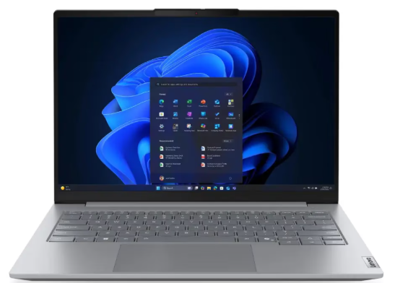
Nº2 | Ktronix | https://www.ktronix.com/computador-portatil-hp-15-pulgadas-fd2373la-intel-core/p/199896332552 | Computador Portátil HP 15" Pulgadas fd2373la - Intel Core Ultra 7 - RAM 24GB - Disco SSD 512GB - Plateado | $ 5,999,000.00 | $ 5,999,000.00 | $ 1,935.92 | 3098.79 | Su procesador Intel Core Ultra con IA integrada agiliza tareas cotidianas como navegación, videollamadas y gestión de actividades mediante Copilot. Cuenta con carga rápida de batería (50% en 45 minutos) y hasta 7 horas de autonomía. Su cámara con obturador de privacidad y micrófono con reducción de ruido mejoran la experiencia en videollamadas. | Su memoria RAM (24 GB) no es expandible al ser un solo módulo, y no cuenta con pantalla táctil ni tarjeta gráfica dedicada, limitando su uso en tareas gráficas exigentes. | A CUOTAS | Portátil con procesador Intel Core Ultra 7 255U (hasta 5,2 GHz, 12 núcleos, 14 hilos), 24 GB RAM DDR5-5600, SSD 512 GB PCIe NVMe M.2, pantalla FHD IPS antirreflejante de 15.6", gráficos integrados Intel. Incluye cámara HP True Vision FHD con obturador, Wi-Fi 6 y Bluetooth 5.4, batería hasta 7 horas con carga rápida (50% en 45 min), Windows 11 Home, teclado retroiluminado con numérico. Peso 1,65 kg. | 1 año de garantía limitada de hardware con soporte técnico telefónico gratuito. 90 días de soporte técnico limitado para software (a partir de la fecha de compra). | 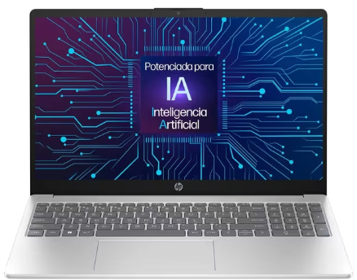
Nº 3 | HP Colombia | https://www.hp.com/co-es/shop/portatil-hp-gaming-victus-15-fa2009la-intel-core-i5-8-gb-ram-nvidiar-geforce-rtxtm-3050-512-gb-ssd-15-6-fhd-windows-11-home-ba1u1la.html | Portátil HP Gaming VICTUS 15-fa2009la, Intel Core i5, 8 GB RAM, NVIDIA® GeForce RTX™ 3050, 512 GB SSD, 15.6" FHD, Windows 11 Home | $ 4,099,000.00 | $ 4,099,000.00 | $ 1,322.77 | 3098.79 | Su tarjeta gráfica dedicada NVIDIA RTX 3050 permite un rendimiento estable en juegos y aplicaciones exigentes. La pantalla de 144Hz ofrece mayor fluidez visual, ideal para gaming. Incluye software OMEN Gaming Hub para personalización y optimización del rendimiento, además de diseño térmico mejorado para mantener el rendimiento óptimo. | Su memoria RAM (8 GB) es limitada para tareas exigentes o multitarea intensa, y al ser un solo módulo no permite ampliación dual-channel sin reemplazarlo. | A CUOTAS | Portátil gamer con procesador Intel Core i5-13420H (hasta 4,6 GHz, 8 núcleos, 12 subprocesos), gráfica dedicada NVIDIA GeForce RTX 3050 (6GB VRAM), 8 GB RAM DDR4-3200, SSD 512 GB PCIe NVMe M.2, pantalla FHD IPS antirreflejante de 15.6" a 144Hz, teclado retroiluminado con numérico. Incluye Wi-Fi 6, Bluetooth 5.4, cámara HD con reducción de ruido, altavoces duales con DTS:X Ultra. Peso 2,29 kg. | 1 año de garantía limitada de hardware con soporte técnico telefónico gratuito; 90 días de soporte técnico limitado para software (a partir de la fecha de compra) | 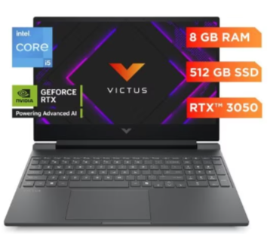

Recomendación
Presupuestos (a) | Nº2 | Ktronix | Computador Portátil HP 15" Pulgadas fd2373la - Intel Core Ultra 7 - RAM 24GB - Disco SSD 512GB - Plateado | se recomienda este equipo porque ofrece el mejor equilibrio entre rendimiento y autonomía, gracias a su procesador Intel Core Ultra 7 con inteligencia artificial integrada, que agiliza tareas cotidianas como videollamadas, gestión de documentos y análisis de información. Cuenta con 24 GB de RAM, ideal para trabajar con múltiples programas o pestañas abiertas simultáneamente sin pérdida de fluidez. Su batería ofrece hasta 7 horas de autonomía con carga rápida, permitiendo movilidad durante la jornada laboral sin depender constantemente del cargador. Adicionalmente, su cámara con obturador de privacidad y micrófono con reducción de ruido garantizan una experiencia de videollamadas clara y profesional, convirtiéndolo en una opción versátil y confiable para el trabajo diario.

Tarjeta de video
 |  |  | CUADRO DE COTIZACIONES

Cuadro Comparativo de Cotizaciones

Presupuestos (a) | Empresa (Nombre fiscal de la empresa) | Nº de CUIT, Dirección, Teléfono (Datos de la empresa) | Descripción del bien/ servicio (b) Características de los bienes/ servicios | Importe Unitario (moneda nacional) | Importe Total IVA incluido (moneda nacional) | Importe Total (moneda extranjera) | Tipo de cambio | Forma de Pago (Contado o Cheque) | Observaciones (se debe incluir toda aquella característica que no ha sido posible incluir anteriormente) | Imagenes
Nº 1 | MERCADO LIBRE | https://www.mercadolibre.com.co/tarjeta-grafica-radeon-amd-graphics-rx580-gaming-card-par/p/MCO2062665298?pdp_filters=item_id%3AMCO3063466348&matt_tool=15401541&ua=rrEbYa1jFGp7-10BX-HC_mBxlY2jr0gValSkOczj5_RG51sY#origin=share&sid=share&wid=MCO3063466348&action=copy | Tarjeta Gráfica Radeon Amd Graphics Rx580 Gaming Card Par | $ 377,300.00 | $ 448,987.00 | $143.51 | $3,128.65 | CONTADO / TARJETA DE CRÉDITO | La tarjeta gráfica AMD Radeon RX 580 ofrece 8 GB de memoria GDDR5 y buen rendimiento en juegos de gama media, pero requiere fuente de poder adecuada por su consumo cercano a 185 W. No incluye tecnologías más recientes como ray tracing por hardware, aunque sigue siendo compatible con DirectX 12 y FreeSync. Es una opción confiable para gaming en 1080p, pero necesita conectores de energía PCIe adicionales y espacio suficiente en el gabinete. | 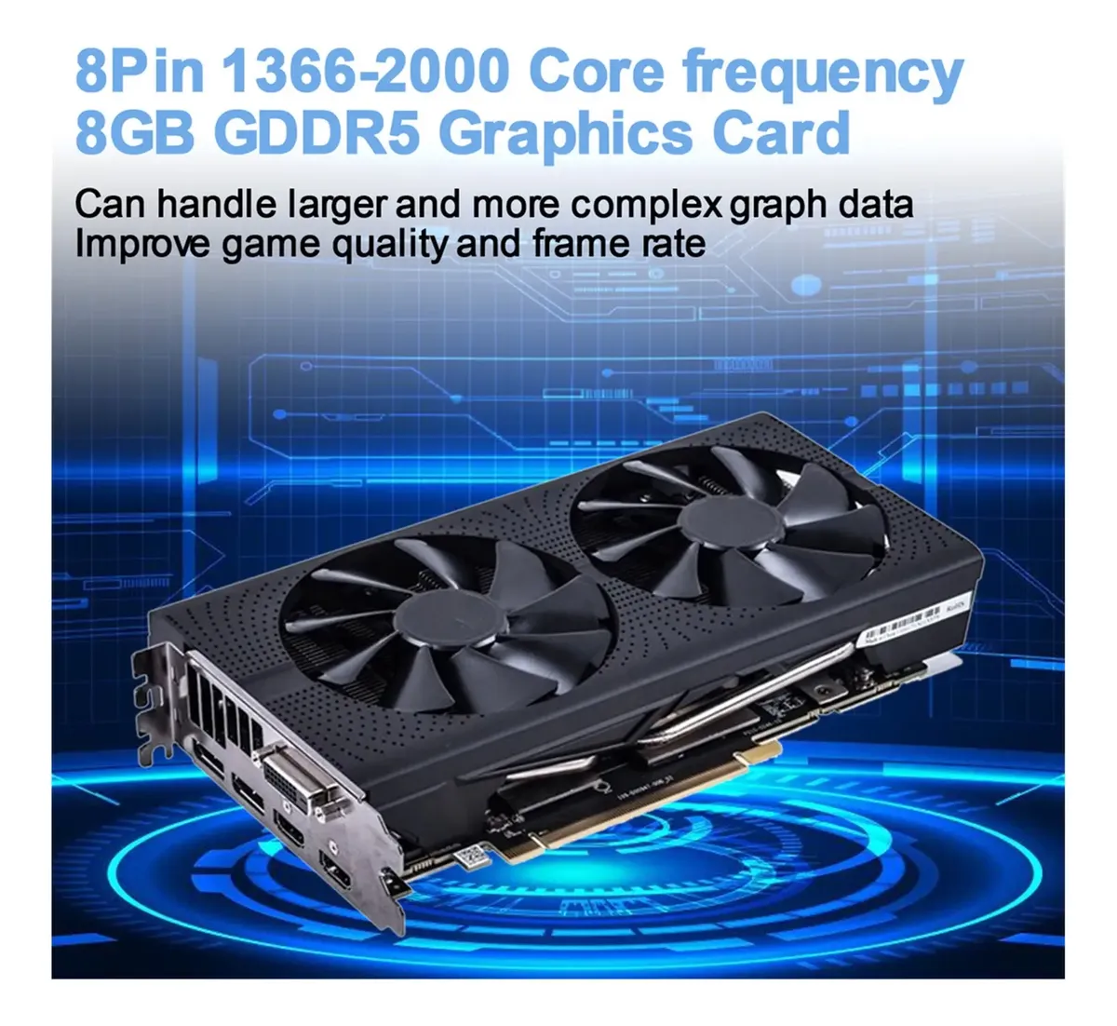
Nº 2 | MERCADO LIBRE | https://www.mercadolibre.com.co/placa-de-video-gigabyte-gv-n3050wf2ocv2-6gd-6-gb/p/MCO46316717?pdp_filters=item_id%3AMCO2132454783&matt_tool=15401541&ua=imUt6DIUQqAgliVusVd8FW7Og3Bljd8LesCTvs4-AnYswMms#origin=share&sid=share&wid=MCO2132454783&action=copy | Tarjeta gráfica Gigabyte GeForce RTX 3050 6GB Rendimiento Gaming | $ 781,512.61 | $ 930,000.01 | $297.25 | $3,128.65 | CONTADO / TARJETA DE CRÉDITO | La Gigabyte GeForce RTX 3050 de 6 GB ofrece buen rendimiento en juegos a 1080p con soporte para ray tracing y DLSS, pero al ser una versión recortada tiene menor potencia que modelos superiores. Requiere fuente de poder adecuada y espacio suficiente en el gabinete, además de conectores PCIe adicionales. Es una opción equilibrada para gaming de entrada con tecnologías modernas, aunque limitada para títulos muy exigentes en configuraciones altas. | 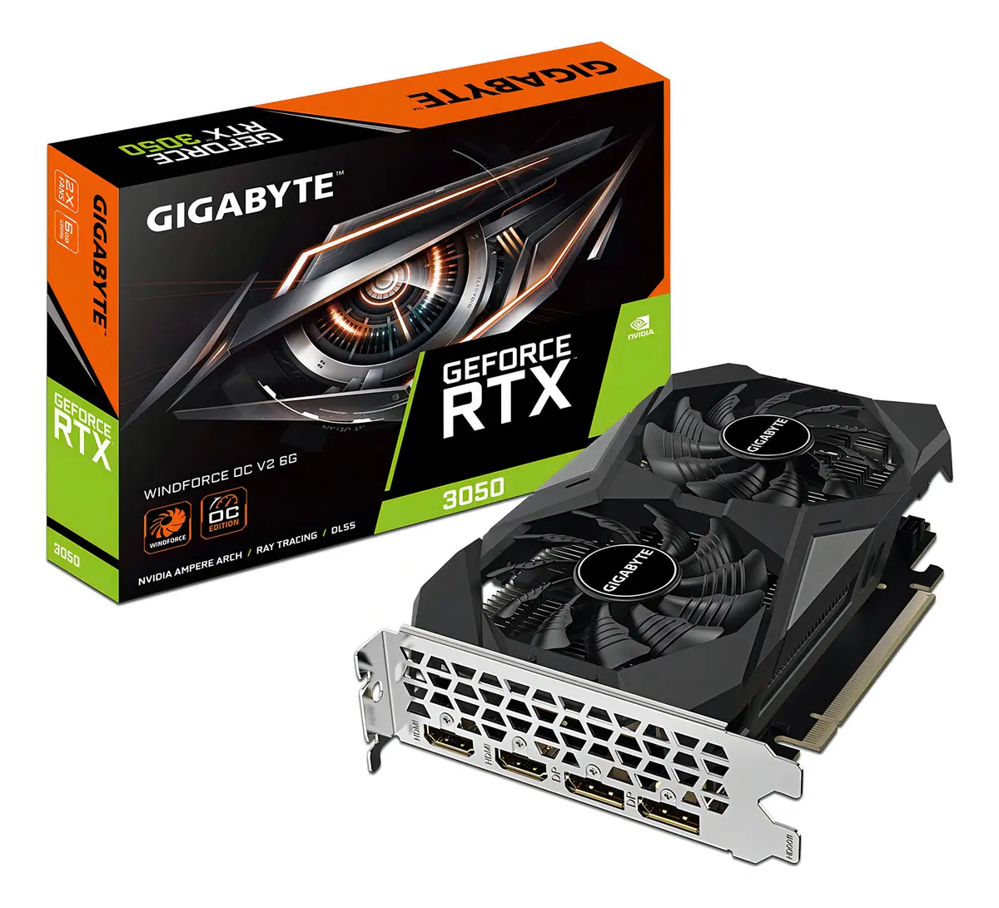
Nº 3 | FALABELLA | https://www.falabella.com.co/falabella-co/product/147847624/Tarjeta-de-video-msi-geforce-rtx-3050-ventus-2x-6gb/147847625 | Tarjeta de video msi geforce rtx 3050 ventus 2x 6gb | $ 1,176,386.55 | $1,399,899.99 | $447.45 | $3,128.65 | CONTADO / TARJETA DE CRÉDITO | La MSI GeForce RTX 3050 Ventus 2X de 6 GB ofrece buen rendimiento en juegos a 1080p con soporte para ray tracing y DLSS, pero al ser una versión reducida tiene menor potencia que modelos superiores. Requiere fuente de poder adecuada, conectores PCIe adicionales y espacio suficiente en el gabinete. Es una opción equilibrada para gaming de entrada con tecnologías modernas, aunque limitada en títulos muy exigentes. | 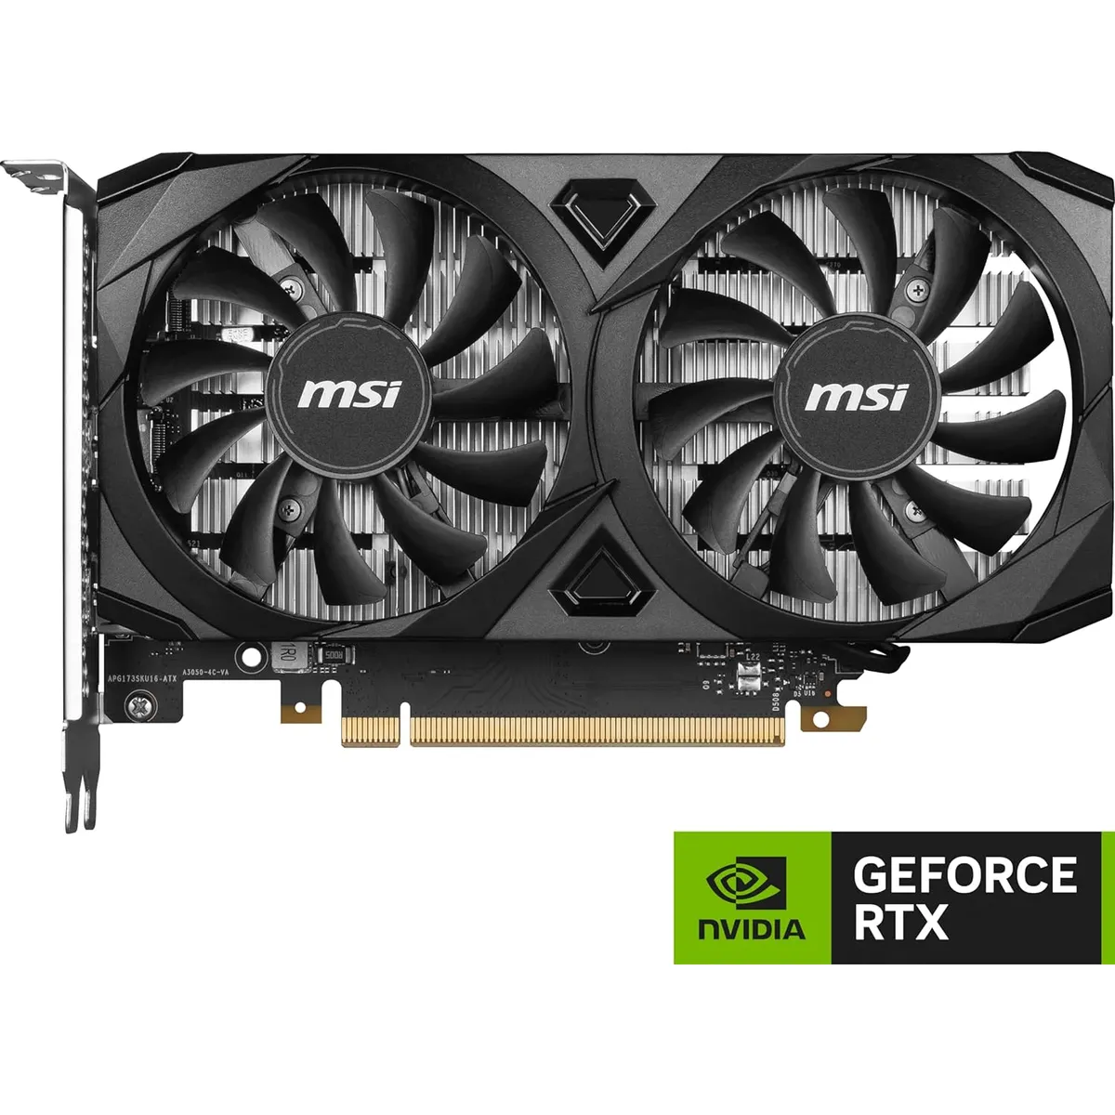
Nº 4 | MERCADO LIBRE | https://www.mercadolibre.com.co/placa-de-video-nvidia-asus-dual-rtx-5060-8gb-oc-gddr7-90yv0n12-m0aa/p/MCO53403815?pdp_filters=item_id%3AMCO3984437516&matt_tool=15401541&ua=16YoksZ5Lx7RbhPyS822Uk8pTAVXxe_hqC4uXySnKPIZBlcP#origin=share&sid=share&wid=MCO3984437516&action=copy | Placa de Video Nvidia Asus Dual Rtx 5060 8gb Oc Gddr7 90yv0n12-m0aa | $ 1,585,714.29 | $ 1,887,000.01 | $603.14 | $3,128.65 | CONTADO / TARJETA DE CRÉDITO A 12 CUOTAS | La Asus Dual GeForce RTX 5060 OC de 8 GB GDDR7 ofrece soporte para ray tracing y DLSS, con buen rendimiento en juegos a 1080p y 1440p. Al ser versión OC, incluye frecuencias mejoradas y sistema de refrigeración Dual Fan, pero requiere fuente de poder adecuada y conectores PCIe adicionales. No es la opción más potente de la serie RTX 50, aunque resulta equilibrada para gaming moderno con tecnologías actuales. | 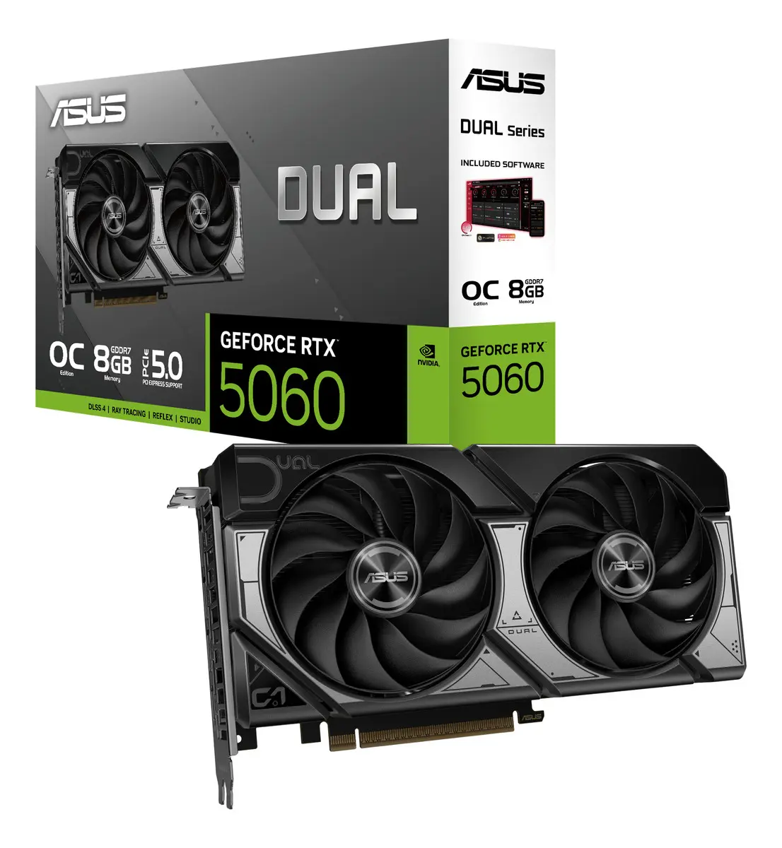

Recomendación
Presupuestos (a) | Nº 2 | MERCADO LIBRE | Tarjeta gráfica Gigabyte GeForce RTX 3050 6GB Rendimiento Gaming | En caso de ser necesaria esta tarjeta grafica nos permite un precio bastante accesible para las prestaciones que nos ofrece ademas de que su estadia en el mercado de 2 años nos da un margen de vida util bastante largo siempre y cuando no necesitemos de mas otencia de la ofrecida

Procesador
 |  |  | CUADRO DE COTIZACIONES

Cuadro Comparativo de Cotizaciones

Presupuestos (a) | Empresa (Nombre fiscal de la empresa) | Nº de CUIT, Dirección, Teléfono (Datos de la empresa) | Descripción del bien/ servicio (b) Características de los bienes/ servicios | Importe Unitario (moneda nacional) | Importe Total IVA incluido (moneda nacional) | Importe Total (moneda extranjera) | Tipo de cambio | Forma de Pago (Contado o Cheque) | Observaciones (se debe incluir toda aquella característica que no ha sido posible incluir anteriormente) | Imagenes
Nº 1 | MERCADO LIBRE | https://www.mercadolibre.com.co/procesador-intel-core-i59400-de-6-nucleos-y--41ghz/up/MCOU2437158538?pdp_filters=item_id%3AMCO894320775&matt_tool=15401541&ua=racimBhlCKh9sSrcn3z4hJUg96VLyvKQGsKqkwi2VevIqnnG#origin=share&sid=share&wid=MCO894320775&action=copy | Procesador Intel Core I5-9400 De 6 Núcleos Y 4.1ghz | $ 512,610.00 | $ 610,005.90 | $194.97 | $3,128.65 | CONTADO / TARJETA DE CRÉDITO | El Intel Core i5‑9400 cuenta con 6 núcleos y 6 hilos, frecuencia base de 2.9 GHz y turbo de hasta 4.1 GHz, con gráficos integrados UHD 630 que permiten usar el PC sin tarjeta dedicada. No soporta hyperthreading ni overclocking, lo que limita su rendimiento en multitarea avanzada. Tiene un consumo eficiente de 65 W, caché L3 de 9 MB y compatibilidad con memorias DDR4‑2666 en doble canal. | 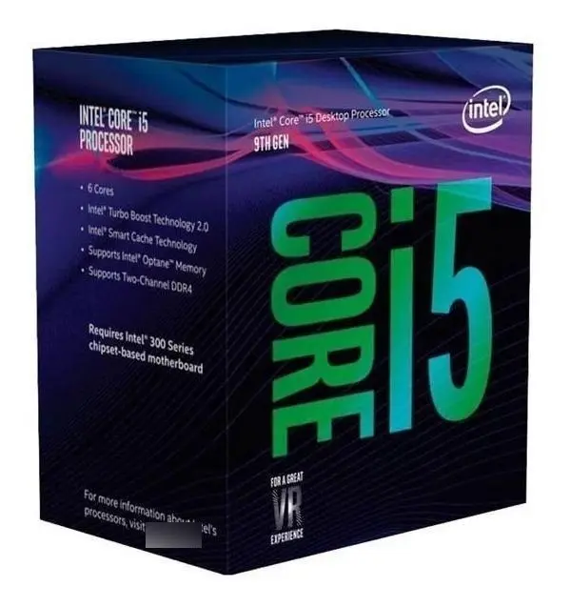
Nº 2 | MERCADO LIBRE | https://www.mercadolibre.com.co/procesador-amd-ryzen-5-5600gt-6-nucleos-am4-grafica-radeon/p/MCO32444906?pdp_filters=item_id%3AMCO1483849099&matt_tool=15401541&ua=tC_HNBcurdgE5WaKW2b6M-_b1J0gqagtQ8cLMPAlhYV0PkjL#origin=share&sid=share&wid=MCO1483849099&action=copy | Procesador Amd Ryzen 5 5600gt 6 Núcleos Am4 Gráfica Radeon | $ 612,610.00 | $ 729,005.90 | $233.01 | $3,128.65 | CONTADO / TARJETA DE CRÉDITO | El AMD Ryzen 5 5600GT incluye gráficos integrados Radeon Vega 7 que permiten usar el PC sin tarjeta dedicada, aunque su rendimiento es básico para juegos exigentes. Está limitado a PCIe 3.0 y cuenta con 16 MB de caché L3, con un consumo eficiente de 65 W. | 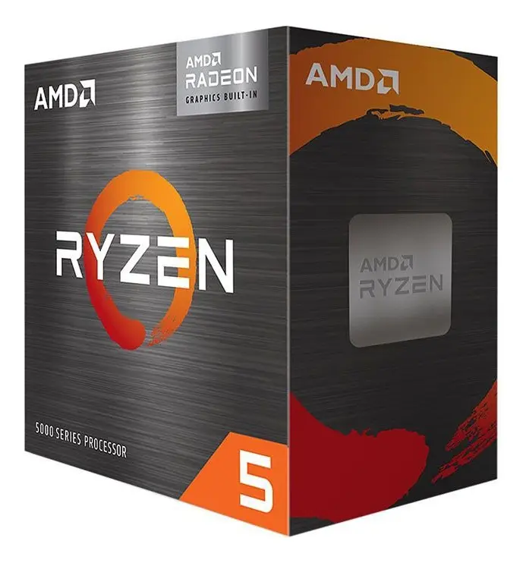
Nº 3 | TIGERTECH | https://tigercomputadores.com/producto/procesador-amd-ryzen-7-5800x-am4/ | PROCESADOR AMD RYZEN 7 5800X AM4 | $ 920,000.00 | $1,094,800.00 | $349.93 | $3,128.65 | CONTADO / TARJETA DE CRÉDITO con descuento de 19% | El AMD Ryzen 7 5800X ofrece 8 núcleos y 16 hilos con arquitectura Zen 3, frecuencia máxima de 4.7 GHz y 32 MB de caché L3. No incluye gráficos integrados, requiere tarjeta dedicada y tiene un consumo de 105 W TDP.
Nº 3 | ÉXITO | https://www.exito.com/procesador-intel-core-i7-10700f-101353141-mp/p?idsku=101353141 | Procesador Intel Core I7 10700F | $ 1,115,404.20 | $ 1,327,331.00 | $424.25 | $3,128.65 | CONTADO / TARJETA DE CRÉDITO | El Intel Core i7‑10700F ofrece 8 núcleos y 16 hilos con frecuencias de hasta 4.8 GHz mediante Turbo Boost, pero no incluye gráficos integrados, por lo que requiere tarjeta gráfica dedicada. Es compatible con socket LGA 1200, memorias DDR4‑2933 y cuenta con 16 MB de caché L3. Su consumo es de 65 W TDP, lo que lo hace eficiente para equipos de gama media‑alta orientados a multitarea y gaming. | 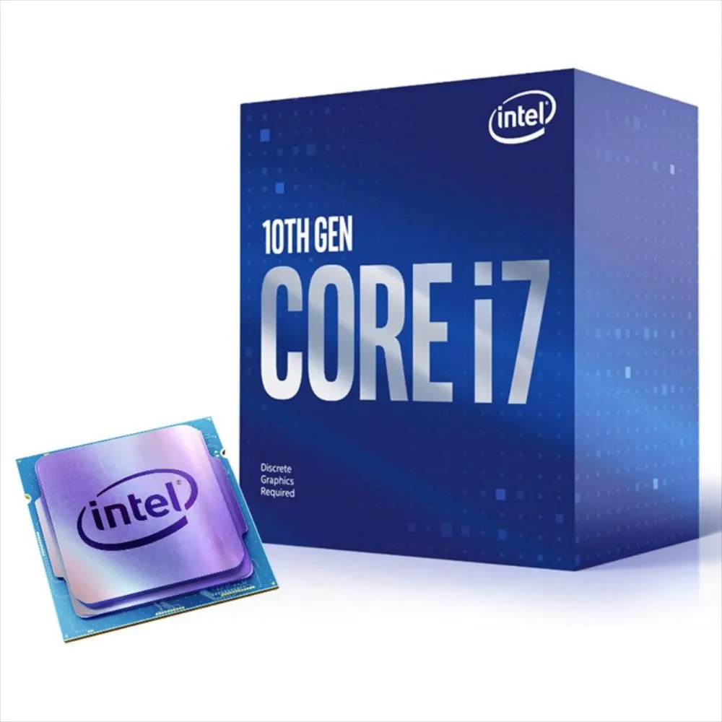

Recomendación
Presupuestos (a) | Nº 2 | MERCADO LIBRE | Procesador Amd Ryzen 5 5600gt 6 Núcleos Am4 Gráfica Radeon | La opcion mas inteligente contando con un buen rendimiento para multitarea administrativa asegurandonos una experiencia fluida en todo momento sin necesidad de realizar mayor gasto

licencia SQL
 |  |  | CUADRO DE COTIZACIONES

Cuadro Comparativo de Cotizaciones

Presupuestos (a) | Empresa (Nombre fiscal de la empresa) | Nº de CUIT, Dirección, Teléfono (Datos de la empresa) | Descripción del bien/ servicio (b) Características de los bienes/ servicios | Importe Unitario (moneda nacional) | Importe Total IVA incluido (moneda nacional) | Importe Total (moneda extranjera) | Tipo de cambio | Ventaja | Desventaja | Forma de Pago (Contado o Cheque) | Observaciones (se debe incluir toda aquella característica que no ha sido posible incluir anteriormente) | Garantia | Tipode licencia | Imagen
Nº 1 | LatinKeys Colombia | https://latinkeys.com/colombia/producto/sql-server-2022-standard-1-servidor/ | Licencia SQL Server 2022 Standard - 1 Servidor (activación física + 2 virtuales, sin límite de cores) | $ 702,000.00 | $ 702,000.00 | $ 226.54 | 3098.79 | La ventaja que contiene la Licencia SQL Server 2022 Standard de tipo vitalicio, es que cuenta con entrega digital inmediata (clave de producto, enlace de descarga, factura de compra y certificado de autenticidad COA). Ofrece alto rendimiento, integración con Azure, seguridad robusta de datos, flexibilidad para uso local o en la nube, y soporte técnico incluido. | La licencia se entrega de forma electrónica (ESD), sin medio físico, y cubre un solo servidor. El modelo de licenciamiento se ajusta según el número de núcleos o dispositivos, por lo que puede confirmarse el más adecuado según las necesidades del cliente. | CONTADO | Licencia ESD perpetua, incluye clave de producto, enlace de descarga, factura y COA digital. | Vitalicia | Propetaria | 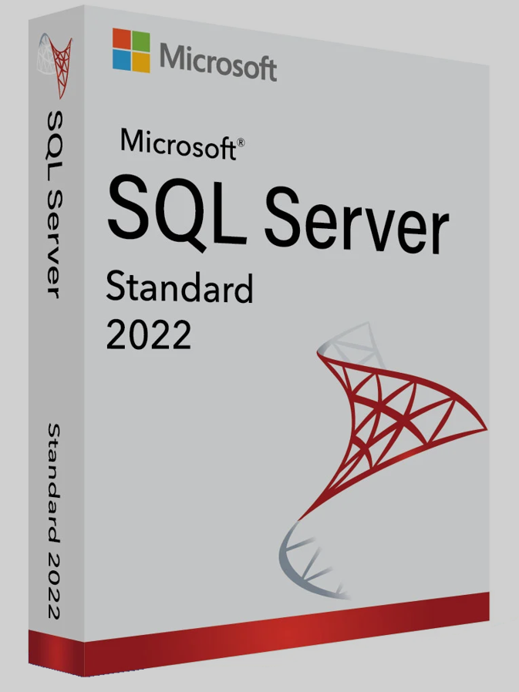
Nº 2 | La Tienda de las Licencias | https://latiendadelaslicencias.com/es/microsoft-sql-server/sql-server-2022-standard.html | SQL Server 2022 Standard - 24 Cores - Usuarios ilimitados | $ 4,937,447.32 | $ 4,937,447.32 | $ 1,593.35 | 3098.79 | No requiere CALs adicionales, lo que resulta obligatorio y conveniente si el servidor alimenta aplicaciones web, ERP en línea o servicios accesibles por internet. Ofrece la mejor relación calidad-precio entre las versiones disponibles, ideal para bases de datos de producción, ERP, CRM y comercio electrónico. | Límites en funciones avanzadas frente a la edición Enterprise: In-Memory OLTP y Columnstore en memoria hasta 32 GB, Always On básico (una sola base de datos, sin lectura secundaria), particionado de tablas limitado y RAM máxima de 128 GB. | A CUOTAS | Licencia perpetua para 24 núcleos y usuarios ilimitados, sin CALs ni suscripción, con clave oficial. Incluye Tablas Ledger, Query Store por defecto e integración con Azure Synapse Link. Entrega inmediata, factura válida para auditorías, soporte de seguridad de Microsoft hasta 2032. | No especifica | Propetaria | 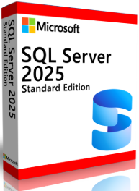 
Nº 3 | Revolution Soft Colombia | https://revolutionsoft.com.co/windows-server/sql-server-2025-standard.html | SQL Server 2025 Standard Edition - 32 cores - Usuarios Ilimitados | $ 1,890,000.00 | $ 1,890,000.00 | $ 609.92 | 3098.79 | Es una licencia de por vida, no caduca, con garantía permanente incluida. Es válida para empresas, organismos públicos y particulares, cumpliendo requisitos para pasar auditorías. Incluye atención al cliente gratuito, además del soporte oficial de Microsoft. | Al ser edición Standard, mantiene las mismas limitaciones frente a Enterprise en funciones avanzadas (In-Memory OLTP, particionado de tablas, Always On básico). La entrega es completamente digital, sin medio físico de instalación. | A CUOTAS | Licencia de por vida, se activa cuando el cliente lo requiera (no caduca). Válida para empresas, organismos públicos y particulares (pasa auditorías). Soporte de atención al cliente gratuito, incluye soporte oficial de Microsoft. | Vitalicia | Propetaria |  

Recomendación
Presupuestos (a) | Nº 3 | Revolution Soft Colombia | SQL Server 2025 Standard Edition - 32 cores - Usuarios Ilimitados | Recomiendo esta licencia de SQL Server 2025 Standard para la empresa, ya que cubre 32 núcleos con usuarios ilimitados y sin costos extra por CALs adicionales. Es una licencia de por vida, sin caducidad, con garantía vitalicia y válida para auditorías. Incluye clave de activación, factura, soporte de atención al cliente y respaldo oficial de Microsoft, lo que la hace una opción sólida en escalabilidad y respaldo a largo plazo.

